遷移図
設計書タイトル | サブタイトル | 作成者 | 作成日
修正画面設計書 | 画面遷移図 | 更新者 | 更新日
メイン
凡例
本設計書対象画面

メニューバー
他画面

入力
履歴表

修正

イメージ
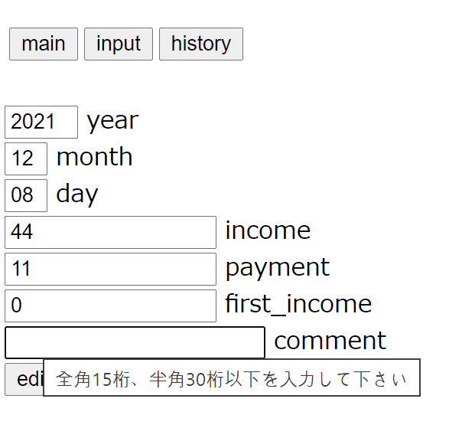
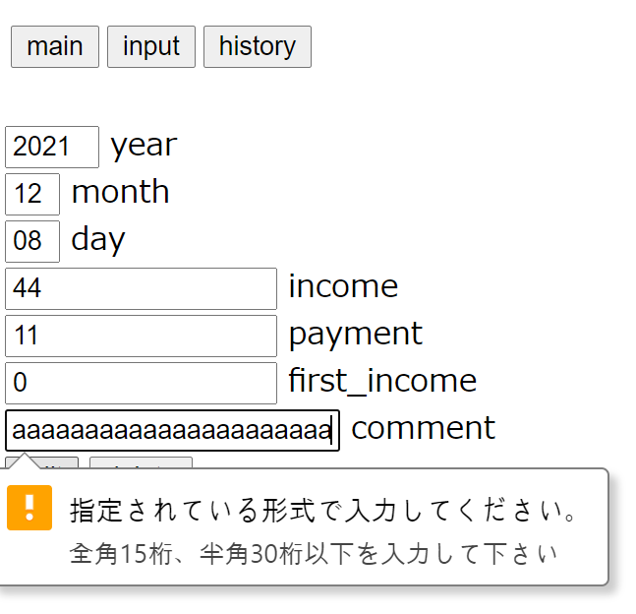
設計書タイトル | サブタイトル | 作成者 |  |  | 作成日
修正画面設計書 | 機能概要 | 更新者 |  |  | 更新日
画面 |  |  | 番号 | 機能説明 |  | 項目名 | 編集可能 | 入力補助 | 必須項目 | 隠し項目 | バリデーション |  |  | 入力補助メッセージ
 |  |  |  |  |  |  |  |  |  |  | タイプ | 桁数 | 最小値
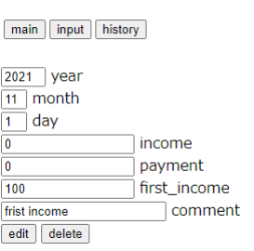
①
②
③
 |  |  | ① | メイン画面に移動 |  | - | X | - | - | - | ボタン | - | -
 |  |  | ② | 入力画面に移動 |  | - | X | - | - | - | ボタン | - | -
 |  |  | ③ | 履歴表画面に移動 |  | - | X | - | - | - | ボタン | - | -
⑬
 |  |  | ④ | 年入力テキストボックス |  | input_year | X | - | 〇 | - | 文字列 | - | -
④
 |  |  | ⑤ | 月入力テキストボックス |  | input_month | X | - | 〇 | - | 文字列 | - | -
 |  |  | ⑥ | 日入力テキストボックス |  | input_day | X | - | 〇 | - | 文字列 | - | -
⑤
 |  |  | ⑦ | 収入額入力テキストボックス |  | input_income | 〇 | 〇 | 〇 | - | 数値 | 13 | 0 | 0以上の金額を入力して下さい
⑥
 |  |  | ⑧ | 支払額入力テキストボックス |  | input_payment | 〇 | 〇 | 〇 | - | 数値 | 13 | 0 | 0以上の金額を入力して下さい
 |  |  | ⑨ | 期初金額入力テキストボックス |  | input_first | 〇 | 〇 | 〇 | - | 数値 | 14 | 0 | 0以上の金額を入力して下さい
⑦
 |  |  | ⑩ | 備考入力テキストボックス |  | input_comment | 〇 | 〇 | X | - | 文字列 | 30 | - | 全角15桁、半角30桁以下を入力して下さい
 |  |  | ⑪ | 修正内容送信 |  | - | X | - | - | - | ボタン | - | -
⑧
 |  |  | ⑫ | 該当データ削除 |  | - | X | - | - | - | ボタン | - | -
⑨
 |  |  | ⑬ | 家計簿ID |  | BookId | X | - | - | 〇 | 数値 | - | -

⑩

⑪
⑫

補助メッセージ・エラーメッセージの例
補助メッセージ |  |  | エラーメッセージ

